测试用例 (2)
产品名 |  |  | 模板 |  | 文件名 |  |  |  | 阶段 | 测试用例
团队 |  | Team1 |  |  |  |  |  |  | 作成 | 王伟文周恒达12月4日 | 修改

 | 测试用例编号名称：

 | 输入： |  |  |  | 期望值
1.列表框没有数据的情况下，用户点击“打开文件”按钮 |  |  |  |  | 显示打开文件路径对话框，用户确定打开选定文件后，将txt文件的数据显示在列表框
2.用户取消打开文件 |  |  |  |  | 退回到主界面，列表框不显示任何数据
3.用户所选择路径下没有txt文件 |  |  |  |  |  |  |  | 在路径选择界面显示“没有与搜索匹配的选项”
4.打开的txt文件不是用户之前保存成绩的txt文件 |  |  |  |  | 文件不被打开并弹出对话框提示“请选择保存学生信息的txt文件”
用户没打开文件前
5.1用户输入学生姓名和大小为0~100的学生成绩，点击“确定输入” |  |  |  |  | 学生姓名栏和成绩栏清空，在列表框显示输入结果，在平均值栏显示学生成绩平均分
按钮
6.用户输入学生姓名为空，点击“确定输入” |  |  |  |  | 提示输入学生姓名
7.用户输入学生成绩大于100，点击“确定输入” |  |  |  |  | 提示输入0~100的分数
8.用户输人学生成绩小于0，点击”确定输入” |  |  |  |  | 提示输入0~100的分数
9.用户输入学生成绩为字符，点击“确定输入” |  |  |  |  | 提示输入0~100的分数
10.1用户完成数据录入后，在下拉菜单选择“按分数排序” |  |  |  | 列表框中的数据按学生成绩排序
11.1用户完成数据录入后，在下拉菜单“选择按姓名排序” |  |  |  |  | 列表中的数据按学生姓名排序
12.1用户点击“保存”按钮 |  |  |  |  | 弹出保存路径，供用户选择
13.1用户填写文件名，点击“保存”按钮 |  |  |  |  | 排序结果以txt文件保存在对应的路径下,在保存栏显示用户所选择的路径
14.用户填写文件名已经存在，点击“保存”按钮 |  |  |  |  |  | 提示用户“文件已经存在，是否要替换”
15.在提示用户文件名已存在的对话框中，用户点击“否”按钮 |  |  |  |  |  |  |  | 返回保存文件对话框
16.在提示用户文件名已存在的对话框中，用户点击“是”按钮 |  |  |  |  |  |  | 文件保存并替换同名文件，返回主界面
17.用户取消保存文件 |  |  |  |  | 文件不被保存，返回主界面。
18.用户点击“清空”按钮。 |  |  |  |  | 平均值栏和列表框的所有数据被清除
19.用户输入数据后点击“打开文件”按钮 |  |  |  |  | 弹出“是否保存已输入信息”对话框
20.在“是否保存已输入信息”对话框中，用户点击“确定” |  |  |  |  | 弹出保存路径对话框，用户可以进行文件保存操作
21.在“是否保存已输入信息”对话框中，用户点击“取消” |  |  |  |  | 列表框和平均值的数据被清空，显示打开文件的对话框，用户可以进行打开文件操作
用户打开文件后
22.用户输入学生姓名和大小为0~100的学生成绩，点击“确定输入” |  |  |  |  | 学生姓名栏和成绩栏清空，在列表框显示输入结果，在平均值栏显示学生成绩平均分
按钮
23.用户完成数据录入后，在下拉菜单选择“按分数排序” |  |  |  |  | 列表框中的数据按学生成绩排序
作成说明：
1.编号名称应与Testcast名称编号相一致
2.按测试用例的步骤，将程序运行结果截屏，粘贴到后面的sheet
24.用户完成数据录入后，在下拉菜单“选择按姓名排序” |  |  |  |  | 列表中的数据按学生姓名排序
25.用户点击“保存”按钮 |  |  |  |  | 弹出保存路径，供用户选择
26.用户填写文件名，点击“保存”按钮 |  |  |  |  | 排序结果以txt文件保存在对应的路径下,在保存栏显示用户所选择的路径

Sheet2
产品名 |  | 学生信息管理系统 |  |  | 模板 | 文件名 | 测试用例 | 阶段 | 测试
团队 |  | Team1 |  |  |  |  |  | 作成 | 王伟文周恒12月4日 | 修改

 | 测试编号：1

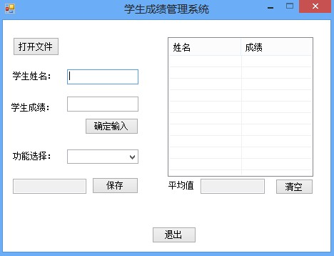
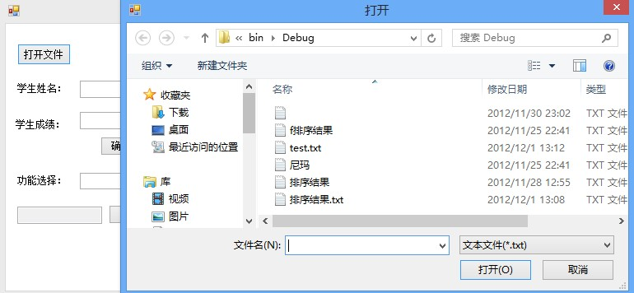

1
21

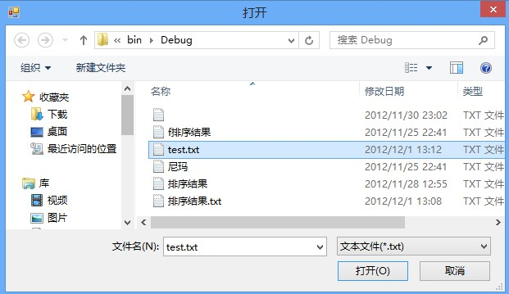
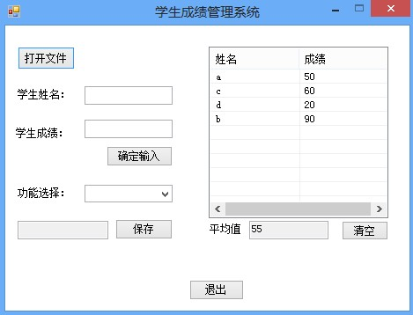

3
4

 |  |  | 1 | 用户点击“打开文件”按钮
 |  |  | 2 | 弹出打开文件的对话框供用户选择要打开的文件
 |  |  | 3 | 用户选择了保存了学生信息的txt文件，点击“打开”按钮
 |  |  | 4 | 用户返回主菜单，txt文件中的学生信息显示在列表框中，平均分显示在列表框下的文本框中

Sheet2 (2)
产品名 |  |  | 学生信息管理系统 | 模板 | 文件名 | 测试用例 | 阶段 | 测试
团队 |  |  | Team1 |  |  |  | 作成 | 王伟文周恒达12月4日 | 修改

 | 测试编号：2

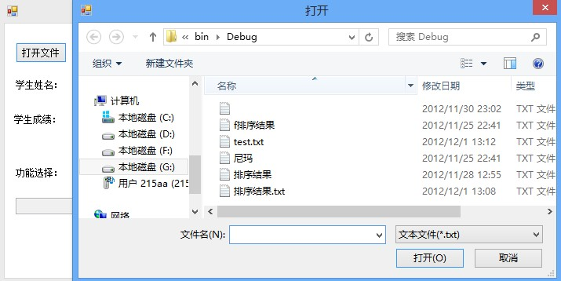
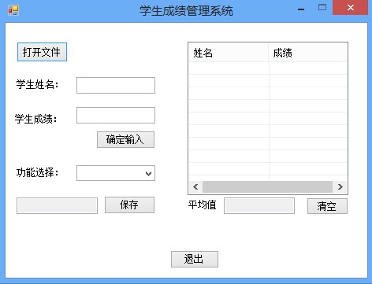

1
21
2

 |  | 1 | 用户在打开文件的对话框中点击“取消”按钮

 |  | 2 | 用户回到主界面

Sheet2 (3)
产品名 |  |  | 学生信息管理系统 |  | 模板 | 文件名 | 测试用例 | 阶段 | 测试
团队 |  |  | Team1 |  |  |  |  | 作成 | 王伟文周恒达12月4日 | 修改

 | 测试编号：2 |  |  | 3

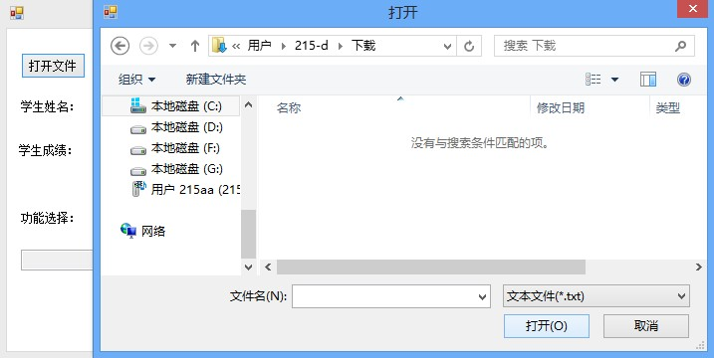

1

 |  | 1 | 用户所选路径下没有txt文件，显示“没有与搜索条件匹配的项”

Sheet2 (4)
产品名 |  | 学生信息管理系统 |  | 模板 | 文件名 | 测试用例 | 阶段 | 测试
团队 |  | Team1 |  |  |  |  | 作成 | 王伟文周恒达12月4日 | 修改

 | 测试编号：2 |  | 4

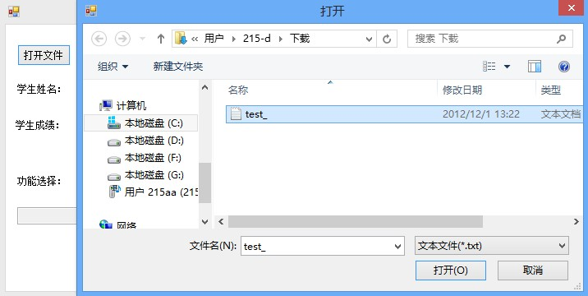
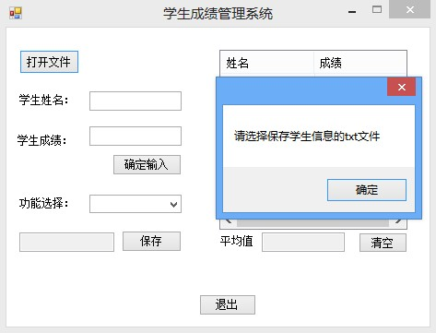

1
2

 |  | 1 | 用户选择的txt文件不是保存学生信息的txt文件

 |  | 2 | 文件没打开，弹出对话框提示“请选择保存学生信息的txt文件”

Sheet2 (5)
产品名 |  |  | 学生信息管理系统 |  | 模板 | 文件名 | 测试用例 | 阶段 | 测试
团队 |  |  | Team1 |  |  |  |  | 作成 | 王伟文周恒达12月4日 | 修改

 | 测试编号：2 |  |  | 5

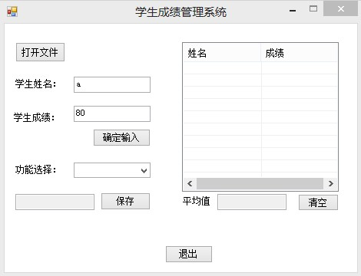
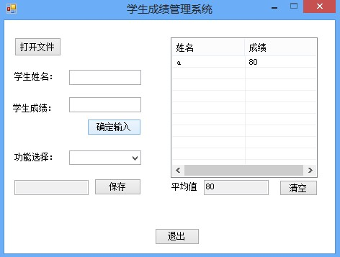

1
2

 |  | 1 | 用户输入的学生姓名不为空，输入的学生成绩在0-100之间，点击“确定输入”按钮

 |  | 2 | 名字成功录入并显示在右边列表框中，平均值文本框显示当前所有学生的平均成绩，显示学生姓名和学生成绩的文本框被清空

Sheet2 (6)
产品名 |  | 学生信息管理系统 |  | 模板 | 文件名 | 测试用例 | 阶段 | 测试
团队 |  | Team1 |  |  |  |  | 作成 | 王伟文周恒达12月4日 | 修改

 | 测试编号：2 |  | 6

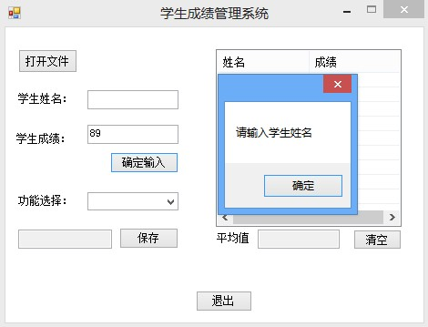

1

 |  | 1 | 用户输入的学生姓名为空，点击“确定输入”按钮，弹出对话框提示“请输入学生姓名”

Sheet2 (7)
产品名 |  | 学生信息管理系统 |  | 模板 | 文件名 | 测试用例 | 阶段 | 测试
团队 |  | Team1 |  |  |  |  | 作成 | 王伟文周恒达12月4日 | 修改

 | 测试编号：2 |  | 7

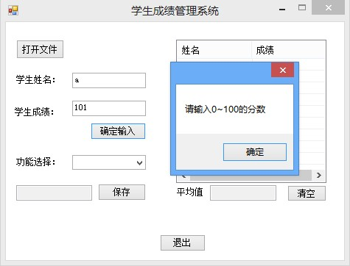

1

 |  | 1 | 用户输入的学生成绩超过100，点击“确定输入”按钮，弹出对话框提示“请输入0-100的分数”

Sheet2 (8)
产品名 |  | 学生信息管理系统 |  | 模板 | 文件名 | 测试用例 | 阶段 | 测试
团队 |  | Team1 |  |  |  |  | 作成 | 王伟文周恒达12月4日 | 修改

 | 测试编号：2 |  | 8

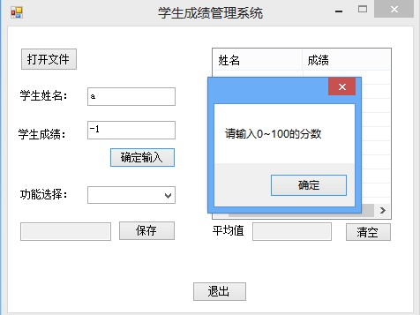

1

 |  | 1 | 用户输入的学生成绩小于0，点击“确定输入”按钮后，弹出对话框提示“请输入0-100的分数”

Sheet2 (9)
产品名 |  | 学生信息管理系统 |  | 模板 | 文件名 | 测试用例 | 阶段 | 测试
团队 |  | Team1 |  |  |  |  | 作成 | 王伟文周恒达12月4日 | 修改

 | 测试编号：2 |  | 9

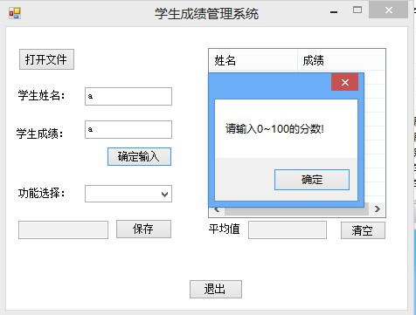

1

 |  | 1 | 用户输入的学生成绩是字符，点击“确定输入”按钮后，弹出对话框提示“请输入0-100的分数”

Sheet2 (10)
产品名 |  | 学生信息管理系统 |  | 模板 | 文件名 | 测试用例 | 阶段 | 测试
团队 |  | Team1 |  |  |  |  | 作成 | 王伟文周恒达12月4日 | 修改

 | 测试编号：2 |  | 10

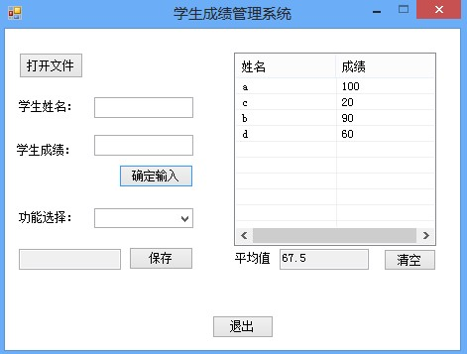
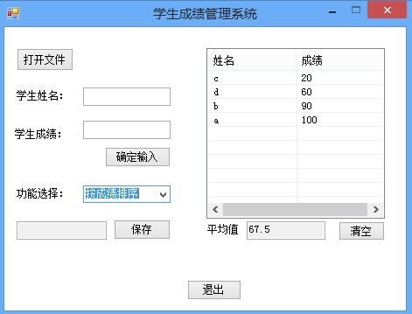

1
2

 |  | 1 | 用户输入学生成绩完毕

 |  | 2 | 用户在功能选择下拉菜单中选择”按成绩排序“，列表中的学生信息按成绩排序

Sheet2 (11)
产品名 |  | 学生信息管理系统 |  | 模板 | 文件名 | 测试用例 | 阶段 | 测试
团队 |  | Team1 |  |  |  |  | 作成 | 王伟文周恒达12月4日 | 修改

 | 测试编号：2 |  | 11

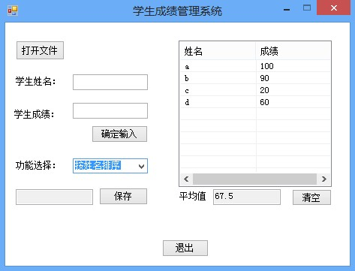

1
2

 |  | 1 | 用户完成学生信息输入

 |  | 2 | 用户在功能选择下拉菜单中选择”按姓名排序“，列表中的学生信息按姓名排序显示

Sheet2 (12)
产品名 |  | 学生信息管理系统 |  | 模板 | 文件名 | 测试用例 | 阶段 | 测试
团队 |  | Team1 |  |  |  |  | 作成 | 王伟文周恒达12月4日 | 修改

 | 测试编号：2 |  | 12

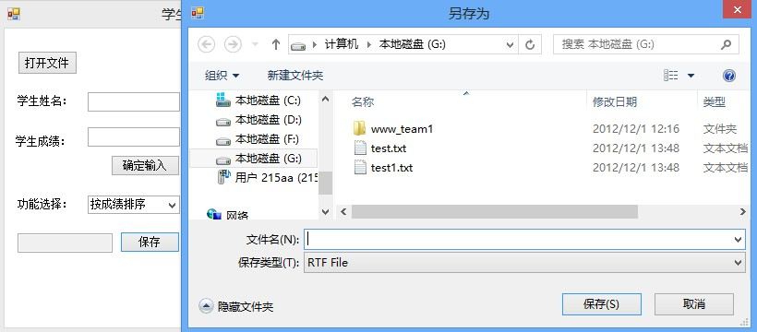

1

 |  | 1 | 用户点击“保存”按钮，弹出对话框供用户选择路径

Sheet2 (13)
产品名 |  | 学生信息管理系统 |  | 模板 | 文件名 | 测试用例 | 阶段 | 测试
团队 |  | Team1 |  |  |  |  | 作成 | 王伟文周恒达12月4日 | 修改

 | 测试编号：2 |  | 13

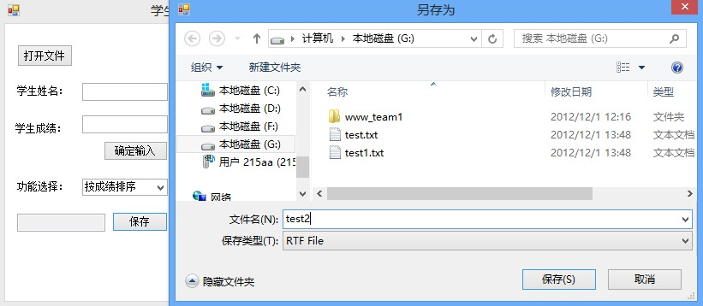
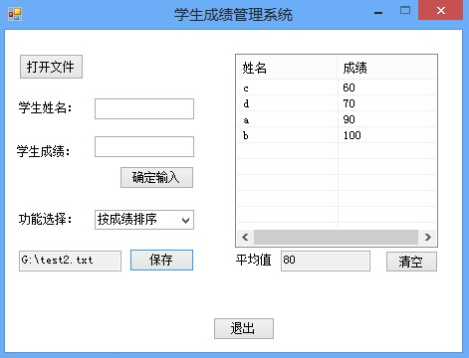

1
2

 |  | 1 | 用户选择好保存路径后，填写文件名，点击“保存”按钮

 |  | 2 | 文件在用户选择的路径下保存，回到主菜单，“保存”按钮旁的文本框中显示文件的保存路径

Sheet2 (14)
产品名 |  | 学生信息管理系统 |  | 模板 | 文件名 | 测试用例 | 阶段 | 测试
团队 |  | Team1 |  |  |  |  | 作成 | 王伟文周恒达12月4日 | 修改

 | 测试编号：2 |  | 14

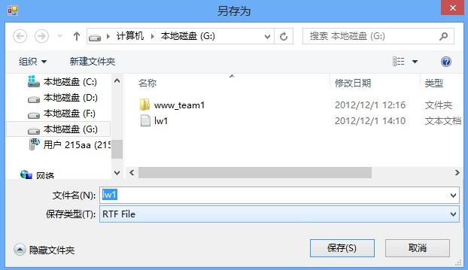
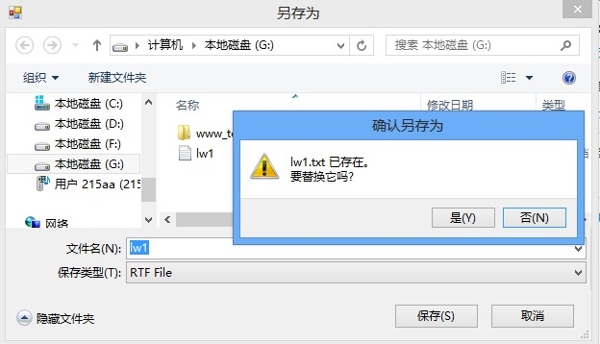

1
2

 |  | 1 | 用户输入的文件在选择的路径下已存在，点击“保存”按钮

 |  | 2 | 弹出对话框提示文件已存在，是否要替换它

Sheet2 (15)
产品名 |  | 学生信息管理系统 |  | 模板 | 文件名 | 测试用例 | 阶段 | 测试
团队 |  | Team1 |  |  |  |  | 作成 | 王伟文周恒达12月4日 | 修改

 | 测试编号：2 |  | 15

1
2

 |  | 1 | 在弹出的“文件已存在，要替换它吗”对话框中，用户选择“否”

 |  | 2 | 用户返回“另存为”对话框，重新输入文件名

Sheet2 (16)
产品名 |  | 学生信息管理系统 |  | 模板 | 文件名 | 测试用例 | 阶段 | 测试
团队 |  | Team1 |  |  |  |  | 作成 | 王伟文周恒达12月4日 | 修改

 | 测试编号：2 |  | 16

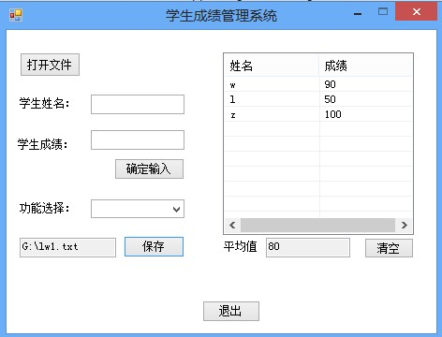

1
2

 |  | 1 | 在弹出的“文件已存在，要替换它吗”对话框中，用户选择“是”

 |  | 2 | 文件保存并替换原文件，用户回到主界面

Sheet2 (17)
产品名 |  | 学生信息管理系统 |  | 模板 | 文件名 | 测试用例 | 阶段 | 测试
团队 |  | Team1 |  |  |  |  | 作成 | 王伟文周恒达12月4日 | 修改

 | 测试编号：2 |  | 17

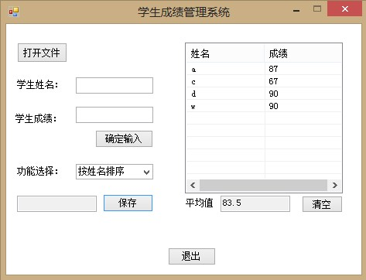
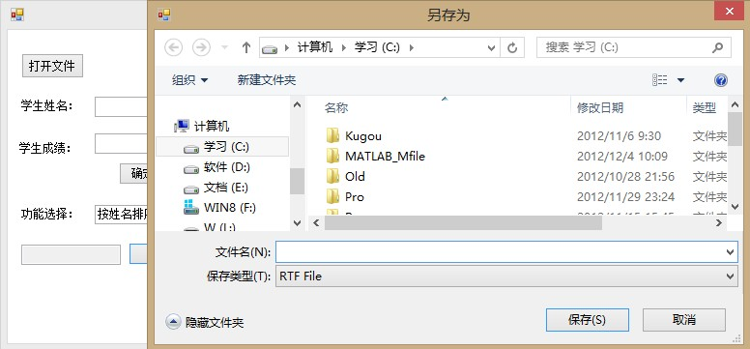

1
2

 |  | 1 | 在“另存为”对话框中，用户点击“取消”按钮，不保存文件

 |  | 2 | 用户返回主界面

Sheet2 (18)
产品名 |  | 学生信息管理系统 |  | 模板 | 文件名 | 测试用例 | 阶段 | 测试
团队 |  | Team1 |  |  |  |  | 作成 | 王伟文周恒达12月4日 | 修改

 | 测试编号：2 |  | 18


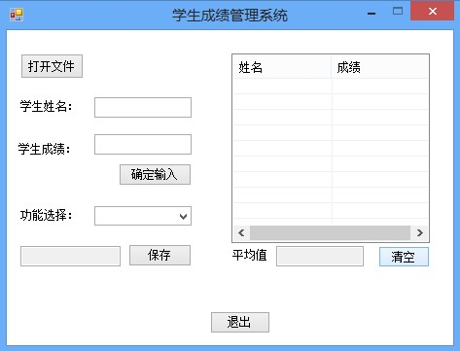

1
2

 |  | 1 | 用户点击清空按钮

 |  | 2 | 列表框和显示平均值的文本框被清空

Sheet2 (19)
产品名 |  | 学生信息管理系统 |  | 模板 | 文件名 | 测试用例 | 阶段 | 测试
团队 |  | Team1 |  |  |  |  | 作成 | 王伟文 | 修改

 | 测试编号：2 |  | 19

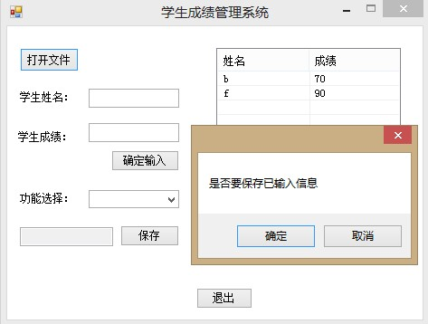

1

 |  | 1 | 用户输入数据后点击“打开文件”按钮，弹出对话框提示“是否要保存已输入信息”

Sheet2 (20)
产品名 |  | 学生信息管理系统 |  | 模板 | 文件名 | 测试用例 | 阶段 | 测试
团队 |  | Team1 |  |  |  |  | 作成 | 王伟文周恒达12月4日 | 修改

 | 测试编号：2 |  | 20

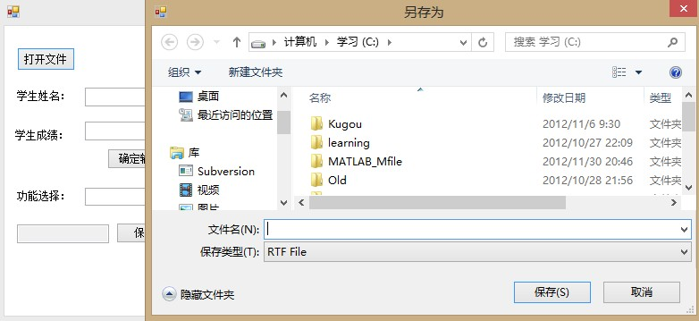

1
2

 |  | 1 | 用户在提示“是否要保存以输入信息”对话框中点击“确定”按钮

 |  | 2 | 弹出另存为对话框供用户进行保存操作

Sheet2 (21)
产品名 |  | 学生信息管理系统 |  |  | 模板 | 文件名 | 测试用例 | 阶段 | 测试
团队 |  | Team1 |  |  |  |  |  | 作成 | 王伟文周恒达12月4日 | 修改

 | 测试编号：2 |  | 21

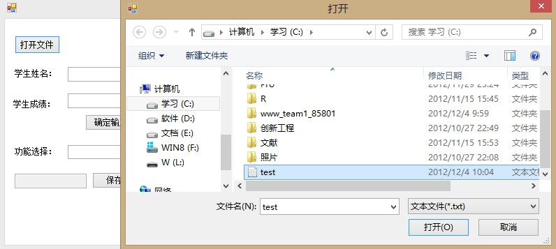
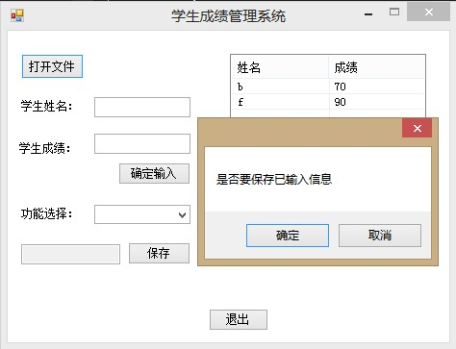
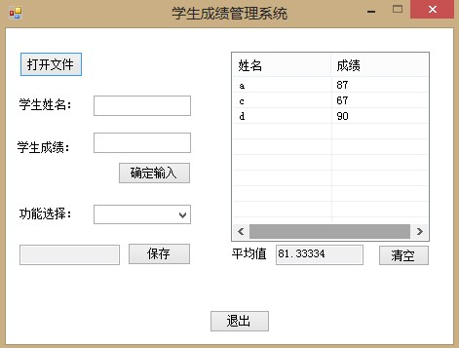

1
2
3

 |  |  | 1 | 用户在提示“是否要保存以输入信息”对话框中选择“取消”

 |  |  | 2 | 弹出对话框供用户选择要打开的文件，点击“打开”按钮

 |  |  | 3 | 文件打开后返回主界面，学生信息显示在列表框，并在平均值文本框中显示学生成绩的平均值

Sheet2 (22)
产品名 |  | 学生信息管理系统 |  | 模板 | 文件名 | 测试用例 | 阶段 | 测试
团队 |  | Team1 |  |  |  |  | 作成 | 王伟文周恒达12月4日 | 修改

 | 测试编号：2 |  | 22

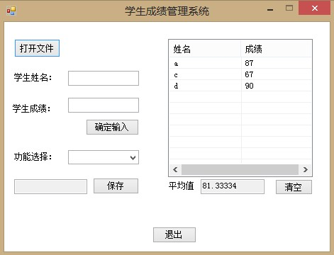
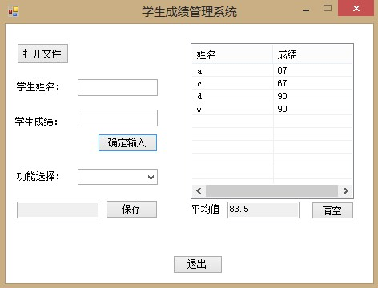

1
2

 |  | 1 | 打开文件后，列表中显示三个学生的成绩

 |  | 2 | 再输入一个学生的信息，姓名为“w”，成绩为“90”，该学生信息被添加到列表中并更新平均值

Sheet2 (23)
产品名 |  | 学生信息管理系统 |  | 模板 | 文件名 | 测试用例 | 阶段 | 测试
团队 |  | Team1 |  |  |  |  | 作成 | 王伟文周恒达12月4日 | 修改

 | 测试编号：2 |  | 23

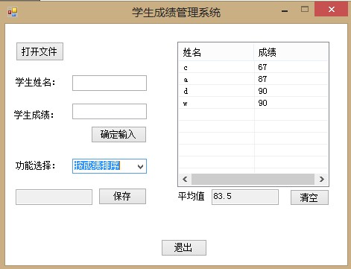

1

 |  | 1 | 用户选择“按成绩排序”，从文件中导入和输入的信息按成绩排序显示

Sheet2 (24)
产品名 |  | 学生信息管理系统 |  | 模板 | 文件名 | 测试用例 | 阶段 | 测试
团队 |  | Team1 |  |  |  |  | 作成 | 王伟文周恒达12月4日 | 修改

 | 测试编号：2 |  | 24

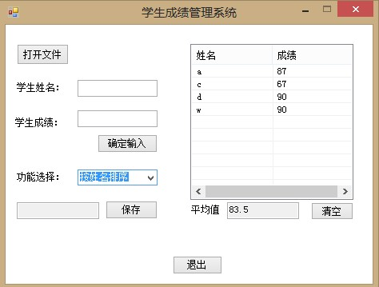

1

 |  | 1 | 用户选择“按姓名排序”，从文件中导入和输入的信息按成绩排序显示

Sheet2 (25)
产品名 |  | 学生信息管理系统 |  | 模板 | 文件名 | 测试用例 | 阶段 | 测试
团队 |  | Team1 |  |  |  |  | 作成 | 王伟文周恒达12月4日 | 修改

 | 测试编号：2 |  | 25

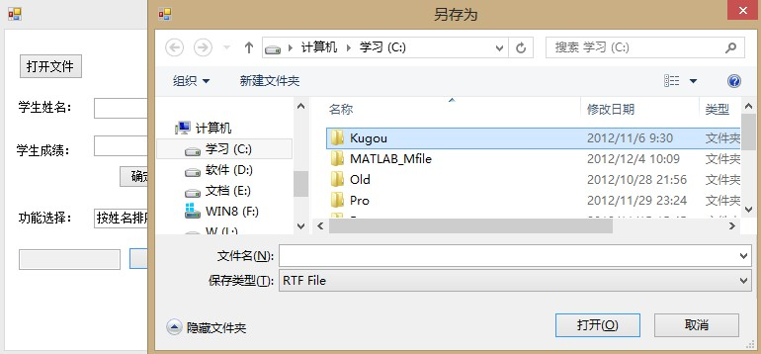

1

 |  | 1 | 用户点击“保存”按钮，弹出另存为对话框供用户进行保存操作，从文件中导入和输入的信息得到保存

Sheet2 (26)
产品名 |  | 学生信息管理系统 |  | 模板 | 文件名 | 测试用例 | 阶段 | 测试
团队 |  | Team1 |  |  |  |  | 作成 | 王伟文周恒达12月4日 | 修改

 | 测试编号：2 |  | 26

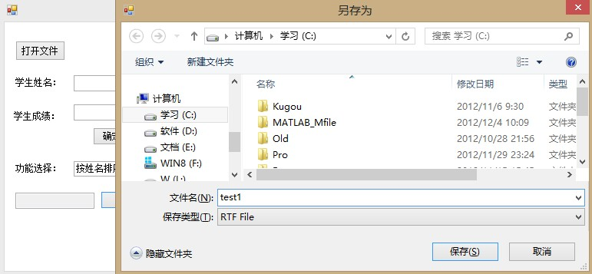
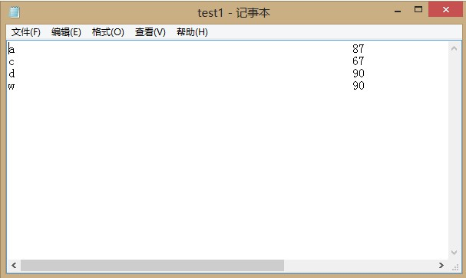

1
2

 |  | 1 | 用户在“另存为”对话框中选择保存路径，填写文件名为“text1”，点击“保存”按钮保存文件

 |  | 2 | 打开保存路径下名为“test1”的txt文件，可看到从文件中导入和在界面中输入的学生信息得到保存。

